상품제안서
에코라이프 노인 쿠션 엉덩이 감압 쿠션 치질 쿠션 | 상품코드: F28638

 |  |  |  |  |  |  | 02-412-0044 | www.easy1.co.kr
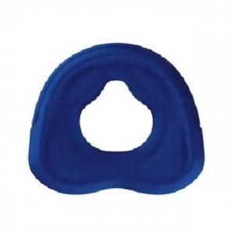

【상세/제작정보】 | 스티커 제작및 부착 비용 별도 문의.

【인쇄/포장옵션】 | / 포장불가능

【공급단가】 | 수량 | 20~ | 50~ | 100~ | 300~ | 500~
*VAT별도 | 단가 | 38,760원 | 38,110원 | 37,140원 | 36,490원 | 35,530원

【상품 URL】 | https://dev.easy1.co.kr:443/src/goods_detail.php?gdno=28638

